Data
Funcionalidad | # de casos | Demora de certi | Bug Canal | UAT Surgir | UAT LZ | Integración | Total | Pendiente |  | Confirmig
Operaciones Frecuentes | 84 |  | 101 |  |  |  | 101 |  |  | 660 casos en 4M
Gestion de Proveedores | 88 |  | 128 |  |  |  | 128
Pagos masivos |  |  | 174 |  |  |  | 174
Confirming | 545 | 1Qa del 22/07 al 04/09 3QA del 04/09 son hasta noviembre 2QA de noviembre a enero 2026/ Aprox 4 meses con Promedio 3 QAS | 159 | 41 | 54 |  | 254 |  | 50% mas complejo se estima
Factoring | 283 |  | 85 |  |  | 2.3 | 87.3 | 13 | 381
 |  |  | 647 | 41 | 54 |  | 744.3
Promedio de bugs / Base Factoring
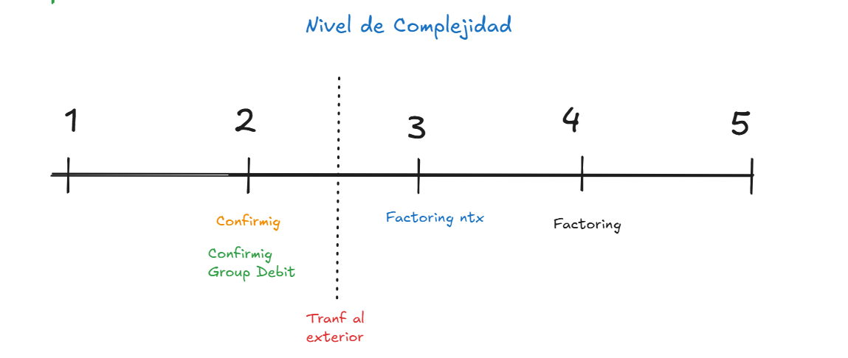
Casos | BUG
283 | 87.3
655 | 202.00

Creacion de casos de prueba |  |  | Casos | 1 QA | 2 QA | Casos x qax dia | dias
1QA confirming | 15 a 25 dias x todo confirming |  | 790 | 5 semanas | 3.8 | 21.00 | 19
Prom | 21 casos x dia
Creacion de casos de prueba
Casos | 945 |  |  | 660 casos
QA | 2 |  | 1 | 2 | 3 | 4 | 5
Total dias | 22.50 |  |  | Confirming | Factoring nxt | Factoring
 |  |  |  | Confirming GD
 |  |  |  | Tranf. Ext

